Sheet1
真空吸盘的选型
1、吸盘的选定
吸盘的理论吸吊力是吸盘内的真空度p与吸盘的有效吸着面积A的乘积。
使用n个同一直径的吸盘吸吊物体，其吸盘直径D可按下式选定。 |  |  |  |  |  |  |  | 标准吸盘直径mm
 |  |  |  |  |  |  |  | 2
 |  |  |  |  |  |  |  | 4
式中: | D--吸盘直径，mm |  |  |  |  |  |  | 6
 | W--吸吊物重力，N |  |  |  |  |  |  | 8
 | t--安全系数，水平吊，t≥4；垂直吊，t≥8。 |  |  |  |  |  |  | 10
 | p--吸盘内的真空度,MP。 |  |  |  |  |  |  | 13
SETP-1 | 确认使用条件 |  |  |  |  |  |  | 16
① | 物体质量M | 1 | kg = | 9.8 | N |  |  | 20
② | 安全系统t | 8 |  |  |  |  |  | 25
③ | 吸盘个数n | 30 |  |  |  |  |  | 32
④ | 真空度p | 0.06 | Mpa | （预设） |  |  |  | 40
SETP-2 | 选择大致的吸盘尺寸 |  |  |  |  |  |  | 50
① | 请求出吸盘直径D | 7 | mm |  |  |  |  | 63
② | 根据样本选择吸盘直径D | 6 | mm |  |  |  |  | 80
SETP-3 | 吸吊时所需真空度 |  |  |  |  |  |  | 100
 | p | 0.092 | Mpa |  |  |  |  | 125

2、真空发生器及真空切换阀的选定
SETP-1 | 求吸着响应时间T
 | 吸着响应时间是指从供给阀（或真空切换阀）换向开始，到吸盘内达到吸着工件所必须的真空
度为止所需的时间。
 | 供给阀(或真空切换阀)换向后，吸盘内的真空度跟达到时间的关系如下图所示

① | 按照产品样本，预选真空发生器能提供的最大真空度为:
 | Pmax= | 88 | Kpa= | 0.088 | Mpa
 | p/pmax= | 1.05 | (根据上图，查出相应时间)
② | 按上图，查得
 | T= | 1.41 | T1=1s | (一般要求响应时间T≤1s)
SETP-2 | 求真空发生器(或真空切换阀)的平均吸入流量
 | 设吸盘内的压力从大气压降至真空度达63%pv的到达时间为T1，降至真空度达95%pv的到达时间
为T2,有
 | T1=60V/Q | T2=3T1
式中: | T1(或T2)--吸着响应时间，s；
 | V--真空发生器(或真空切换阀)至吸盘的配管容积，L；

 |  |  | 气管
 | d--配管的内经，mm |  | 外径（mm） | 4 | 4 | 6 | 8 | 10 | 10 | 12 | 12
 | l--配管的长得，m |  | 内径（mm） | 2 | 2.5 | 4 | 6 | 7.5 | 8 | 9 | 10

 | 配管内经d | 10 | mm
 | 配管长度l | 30 | m
 | 配管容积V | 0.1 | L
 | 平均吸入流量 Q | 8.46 | L/min
SETP-3 | 求真空发生器(或真空切换阀)的最大吸入流量
 | 最大吸入流量 Qmax | 16.92 | L/min
可以选择真空发生器的指标是： |  | 最大真空度能达到 |  | 88 | Kpa
 |  | 最大吸入流量能达到 |  | 8.46 | L/min
SETP-4 | 根据样本选择真空发生器
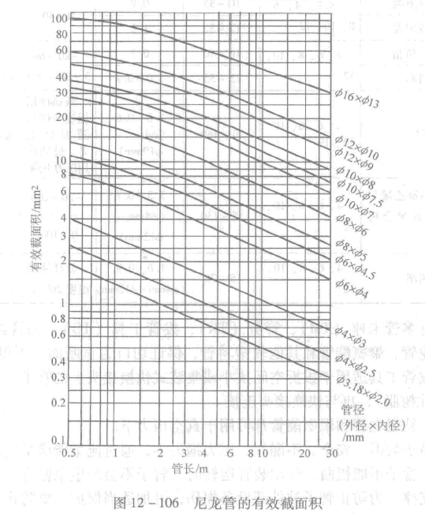
真空发生器的最大吸入流量为 |  | 29 | L/min
 | 实际响应时间 | 0.29172413793 | s
SETP-5 | 校核
 | 根据右图，连接管的有效截面积为 |  | 8 | mm2
 | 通过配管的平均吸入流量为 |  | 37.185 | L/min
 | 是否合格 |  | (合格绿色，不合格红色)
最后对于其他附件的选择就比较容易了， 以下说明 3 条基本原则， 满足即可：
 | a.供给阀的有效面积 S 不得小于真空发生器喷嘴几何面积的４倍；
 | b.真空发生器供气管内径不宜小于喷嘴直径的４倍；
 | c.真空过滤器的吸入流量应比真空发生器最大流量大.

